Practices
JSP | Invalid standard action | sử dụng lại template jsp của eclipse, restart server.
tera | transaction token | trang nhập liệu cho xử lý BL phải dùng ts:form (tự động tạo token)
 |  | trong khai báo bean logic action, khi set property "tokenCheck" = "true", tokencheck được thực hiện trước hàm excute()
file naming |  | đặt tên file java cho các activity theo convention như sau: - trang đầu tiên có 2 screen: sc1 và sc2 - trong sc1 dẫn đến 2 screen khác thì đặt tên 2 screen khác là sc11 và sc12 Mục đích: eclipse tự động sắp xếp các file theo name nên các file screen đc sắp xếp theo kiểu cây => dễ tra cứu.
debug |  | - Xác định hàm bị lỗi - So sánh input vào hàm và output hàm trả ra.
refactor
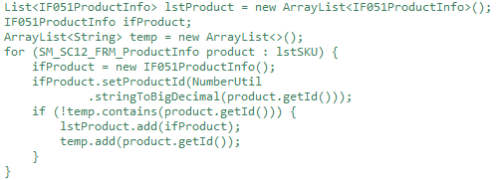
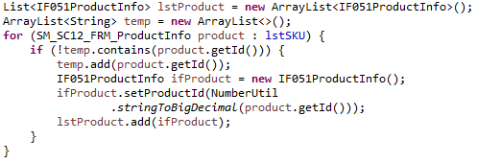

memory |  | Cẩn thận khi load data từ memory vào ram để không bị tràn bộ nhớ: Ví dụ: query data từ database xong rồi tạo object tương ứng -> có nguy cơ tràn bộ nhớ nếu lượng object là quá lớn

